wykresy PL_UE 26_18
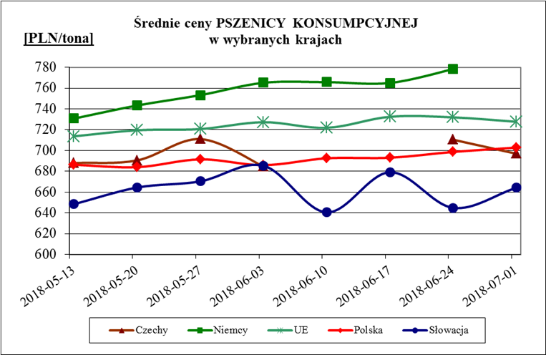
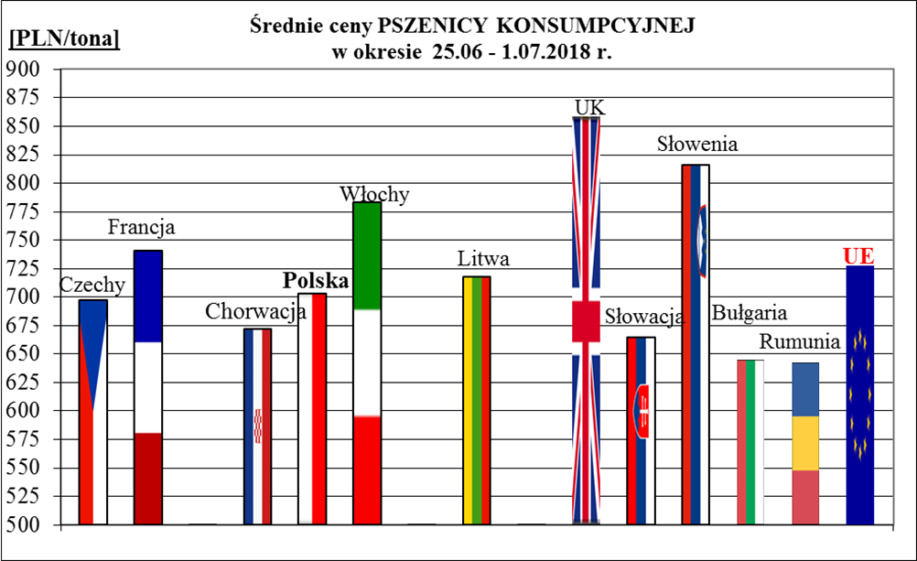
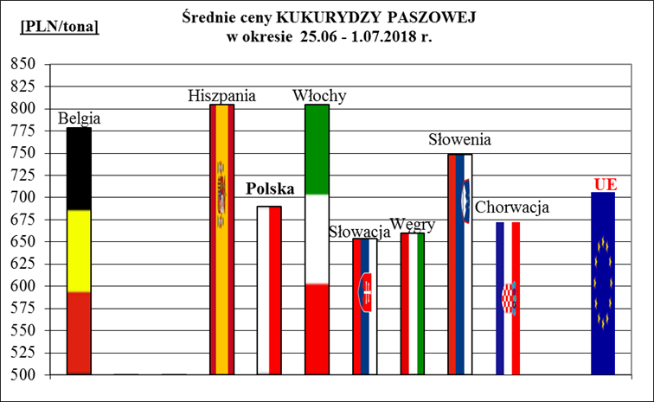
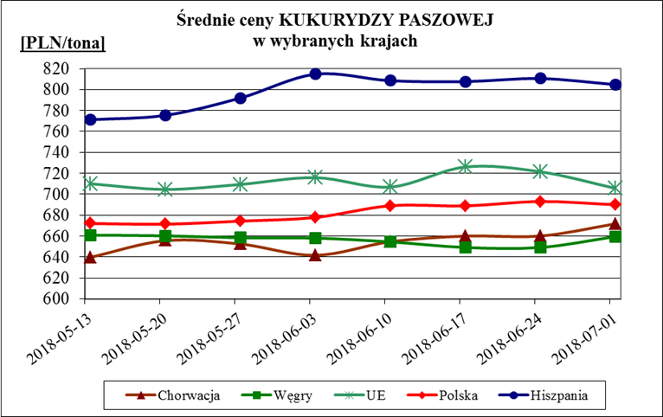
Porównanie średnich cen ziarna w Polsce i w UE za okres: | 25 czerwca - 1 lipca 2018r.

